1.1
voltar à página inicial |  |  |  | 1 - CLAREZA DO CONTEÚDO
 | S | N | NA
 | x |  |  | 1.1 O sítio Web apresenta um resumo breve do seu propósito, visível sem se fazer scroll
 |  |  |  | Num primeiro vislumbre do sítio Web deve ser visível uma breve definição do seu propósito que dê a indicação ao utilizador de que sítio Web se trata e quais são as tarefas que se podem levar a efeito.

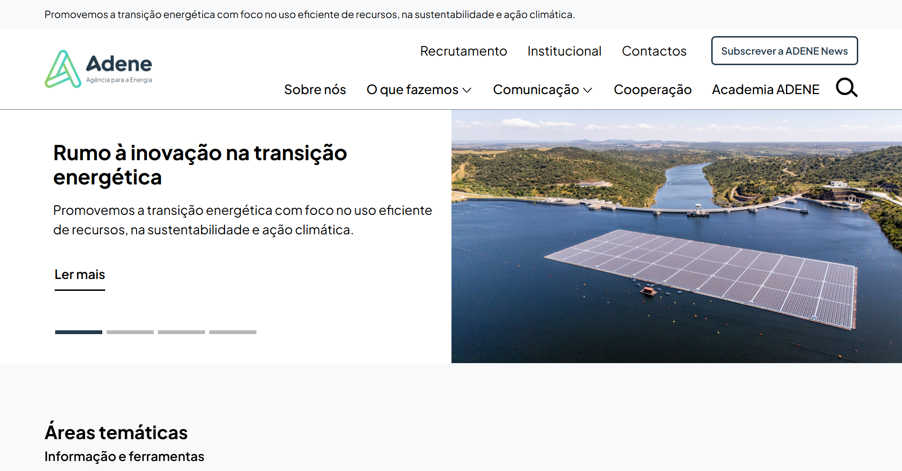
 | Listagem de evidências
 |  |  |  |  | Notas:
 |  |  |  |  | Na página inicial, o propósito do site é imediatamente visível, sem necessidade de fazer scroll, destacando-se no topo com a mensagem: “Promovemos a transição energética, com foco na utilização eficiente dos recursos, na sustentabilidade e na ação climática.”

 | https://www.adene.pt/

 | Notas de preenchimento:
 | - Coloque aqui imagens, printscreens ilustrativos, coloque sempre o endereço das páginas de onde retirar as imagens com exemplos ilustrativos.
 | - As imagens e as notas não estão limitadas aos campos a amarelo.
 | - Nas restantes folhas internas, estas instruções já não existem mas aplicam-se igualmente.

1.3
voltar à página inicial |  |  |  | 1 - CLAREZA DO CONTEÚDO
 | S | N | NA
 | x |  |  | 1.3 Cada bloco de conteúdo contém a sua data de atualização
 |  |  |  | Cada bloco de conteúdo isolado ou conjunto de blocos de conteúdo relacionado deverá ter a data da sua atualização associada, expressa num tamanho de letra 2 pontos abaixo ao do corpo do texto, com contraste mais reduzido mas nunca inferior a 4,5:1.

 | Listagem de evidências
 |  |  |  |  | Notas:
 |  |  |  |  | Os blocos de conteúdo incluem a data de atualizaçãoom tamanho 2 pontos abaixo do corpo de texto
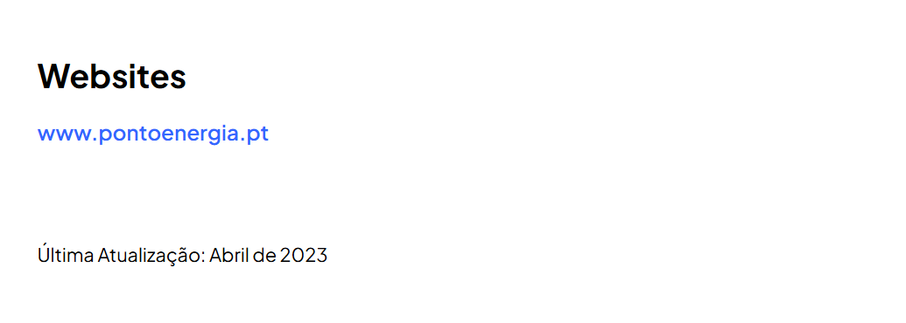

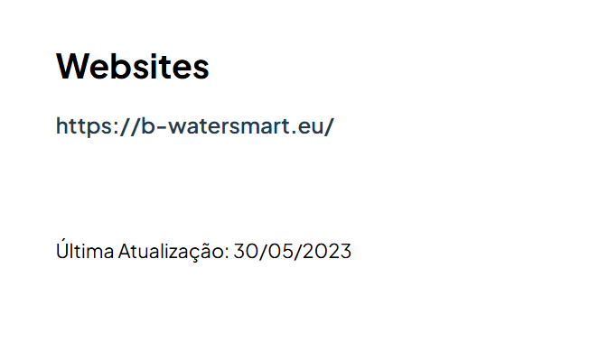

 | https://www.adene.pt/projeto/bundleup-next/
 | https://www.adene.pt/projeto/b-watersmart/

1.4
voltar à página inicial |  |  |  | 1 - CLAREZA DO CONTEÚDO
 | S | N | NA
 | x |  |  | 1.4 A informação sobre a entidade responsável pelo conteúdo está em todas as páginas
 |  |  |  | A identificação da entidade responsável pelos conteúdos produzidos, incluindo uma hiperligação para a página de contactos deverá constar do rodapé de todas as páginas.

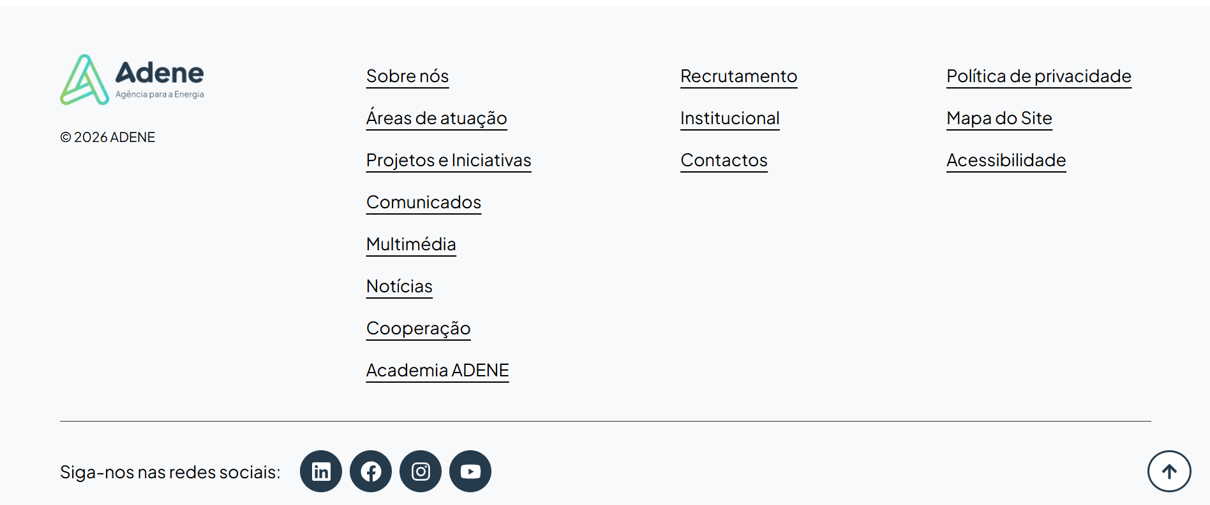
 | Listagem de evidências
 |  |  |  |  | Notas:
 |  |  |  |  | A informação sobre a entidade responsável pelo conteúdo encontra-se no rodapé que está presente em todas as páginas.

 | https://www.adene.pt/

2.1
voltar à página inicial |  |  |  | 2 - USABILIDADE DO CONTEÚDO
 | S | N | NA
 | x |  |  | 2.1 O tipo de letra do corpo do documento é adequado e o tamanho da letra é, no mínimo, de 12 pontos
 |  |  |  | De forma a assegurar a boa legibilidade do texto para todos os utilizadores, o tamanho de letra do texto que compõe o corpo do documento deverá ser, no mínimo, de 12 pontos, assegurando sempre que os mesmos são escaláveis para tamanhos superiores, sempre que o utilizador considere necessário.

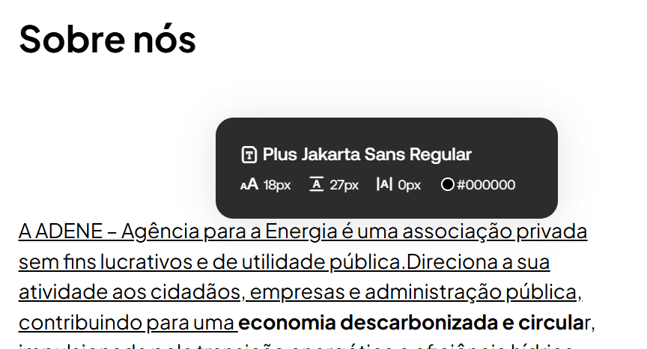
 | Listagem de evidências
 |  |  |  |  | Notas:
 |  |  |  |  | O portal utiliza ao longo de todas as páginas tamanho 18px para o corpo de texto. Em alguns momentos utiliza tamanho 16px ou 14px.

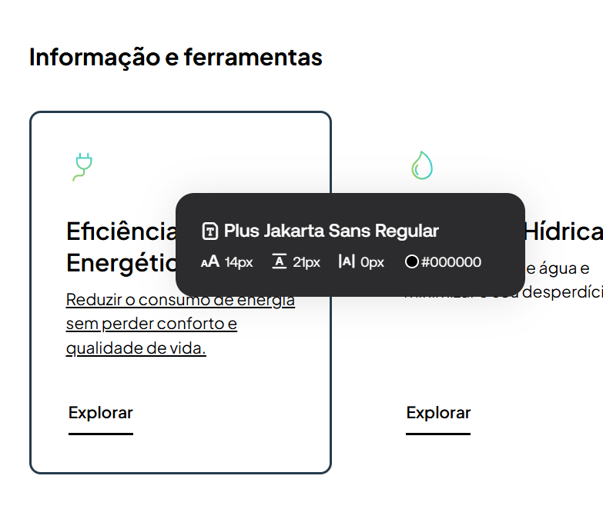

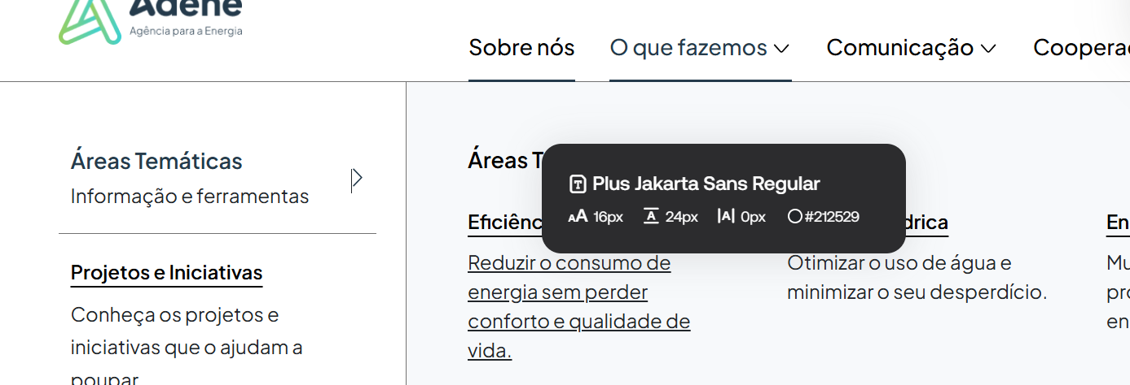

 | https://www.adene.pt/sobre-nos/
 | https://www.adene.pt/o-que-fazemos/areas-tematicas/

2.2
voltar à página inicial |  |  |  | 2 - USABILIDADE DO CONTEÚDO
 | S | N | NA
 | x |  |  | 2.2 A informação secundária (datas, autores) utiliza, no mínimo, um tamanho de letra de 10 pontos
 |  |  |  | A informação secundária, como os autores de textos ou de imagens, as datas de publicação ou outros tipos de meta-informação, podem usar tamanhos de letra mais pequenos, mas, no mínimo, com 10 pontos, assegurando sempre que os mesmos são escaláveis para tamanhos superiores, sempre que o utilizador considere necessário.

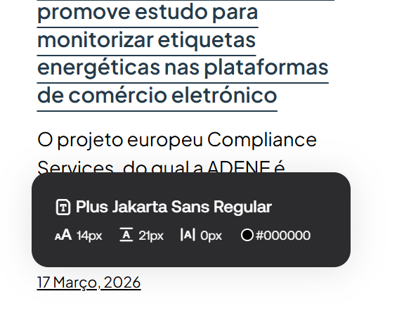
 | Listagem de evidências
 |  |  |  |  | Notas:
 |  |  |  |  | A informação secundária possui um tamanho mínimo de 14px.

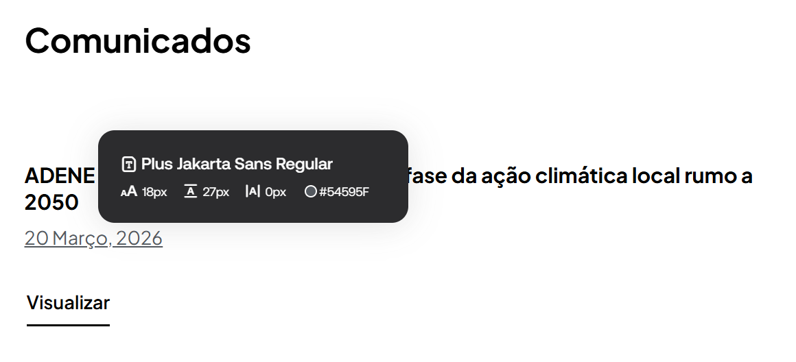

 | https://www.adene.pt/comunicacao/noticias/
 | https://www.adene.pt/comunicacao/comunicados/

2.3
voltar à página inicial |  |  |  | 2 - USABILIDADE DO CONTEÚDO
 | S | N | NA
 | x |  |  | 2.3 Blocos e linhas de texto com largura não superior a 100 caracteres
 |  |  |  | Para manter o conforto de leitura, os blocos ou linhas de texto não deverão ter mais de 100 caracteres de largura. Os 80 caracteres correspondem à dimensão que se apresenta nos estudos como a mais confortável para os utilizadores.

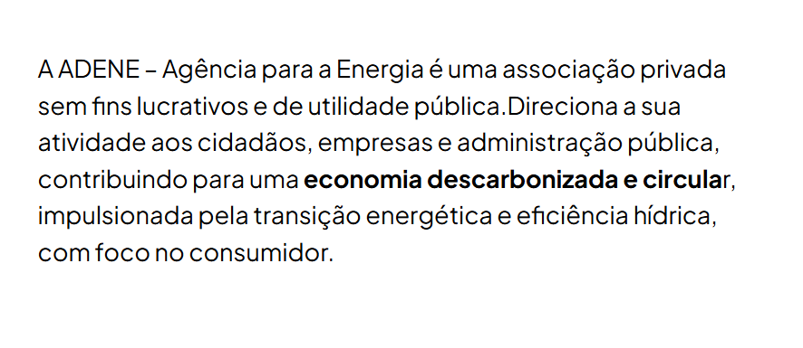
 | Listagem de evidências
 |  |  |  |  | Notas:
 |  |  |  |  | Ao longo do portal os blocos e linhas de texto não excedem os 100 caracteres.

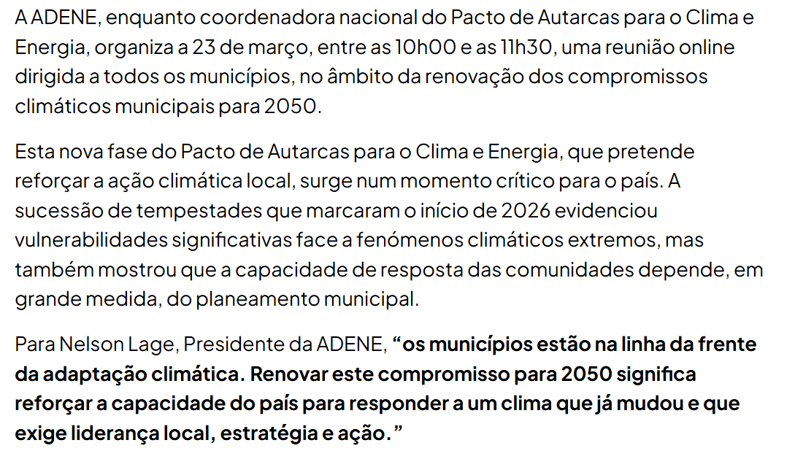

 | https://www.adene.pt/sobre-nos/
 | https://www.adene.pt/adene-mobiliza-municipios-para-nova-fase-da-acao-climatica-local-rumo-a-2050/

2.4
voltar à página inicial |  |  |  | 2 - USABILIDADE DO CONTEÚDO
 | S | N | NA
 | x |  |  | 2.4 O espaçamento entre linhas não é inferior a 1.5x o tamanho da letra
 |  |  |  | Para assegurar a leitura confortável de blocos de texto deve ser usado um espaçamento entre linhas de 1.5x o tamanho da letra.

 | Listagem de evidências
 |  |  |  |  | Notas:
 |  |  |  |  | O espaçamento entre linhas do corpo do documento tem no mínimo 1.5x o tamanho da letra.

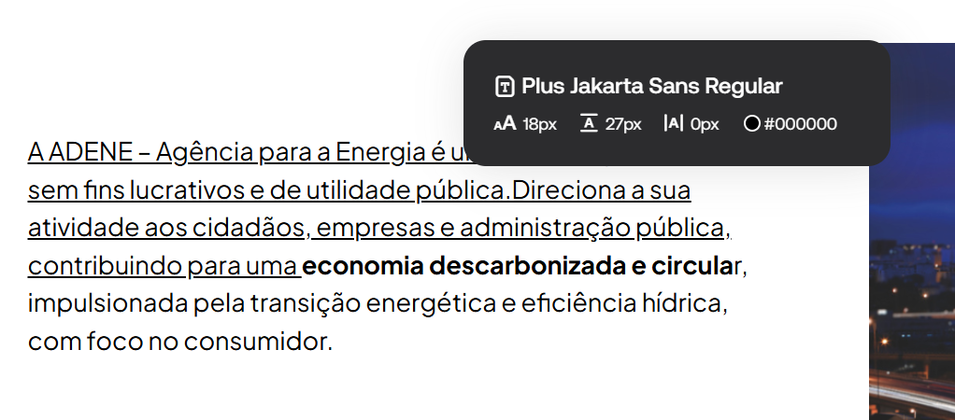

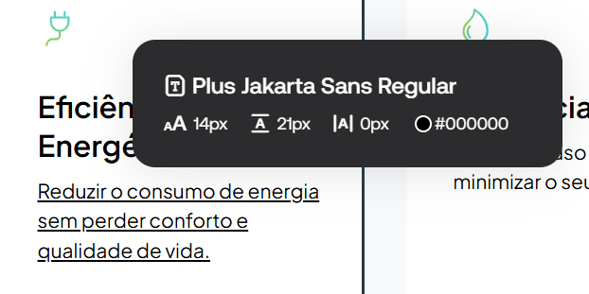

 | https://www.adene.pt/adene-mobiliza-municipios-para-nova-fase-da-acao-climatica-local-rumo-a-2050/
 | https://www.adene.pt/sobre-nos/
 | https://www.adene.pt/

3.1
voltar à página inicial |  |  |  | 3 - ESTRUTURA DA NAVEGAÇÃO
 | S | N | NA
 | x |  |  | 3.1 Nenhum nível de navegação tem mais de 9 opções
 |  |  |  | A navegação principal deve ser equilibrada, nem com demasiadas opções de topo sem opções secundárias, nem com poucas opções de topo e muitas opções secundarias. Nenhum nível de navegação deve ter mais de 9 opções.

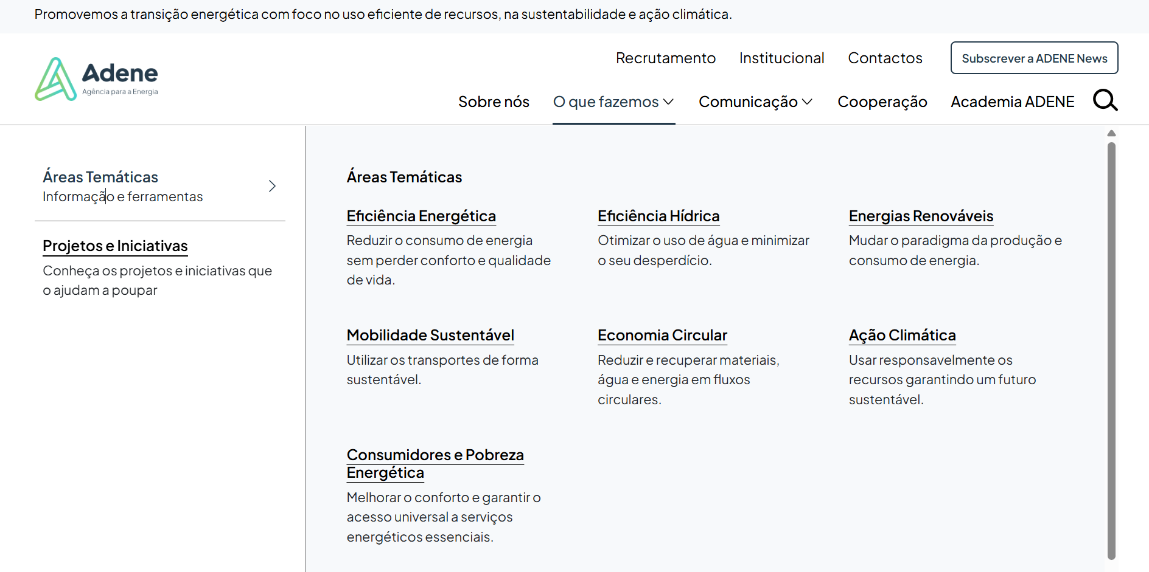
 | Listagem de evidências
 |  |  |  |  | Notas:
 |  |  |  |  | A navegação é composta por opções de topo em conjugação com opções secundárias. Em nenhum destes niveis e navegação existem mais de 9 opções.

3.2
voltar à página inicial |  |  |  | 3 - ESTRUTURA DA NAVEGAÇÃO
 | S | N | NA
 | x |  |  | 3.2 A navegação principal está sempre visível e sempre no mesmo local
 |  |  |  | As opções de primeiro nível da navegação principal estão sempre visíveis e encontram-se sempre no mesmo local em todas as páginas. A posição atual do utilizador na estrutura de navegação deve ser evidenciada.

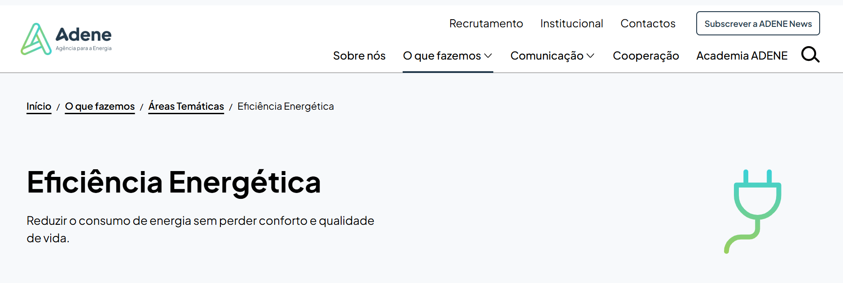
 | Listagem de evidências
 |  |  |  |  | Notas:
 |  |  |  |  | A navegação principal encontra-se sempre visível no mesmo local em todas as páginas. O local onde o utilizador se encontra está sempre evidenciado através de sublinhado e cor.

 | https://www.adene.pt/area-tematica/eficiencia-energetica/

3.3
voltar à página inicial |  |  |  | 3 - ESTRUTURA DA NAVEGAÇÃO
 | S | N | NA
 | x |  |  | 3.3 As hiperligações de texto não devem ser diferenciadas apenas com base na cor
 |  |  |  | As hiperligações de texto devem apresentar um contraste mínimo de 4,5:1 com a envolvente e uma representação visual complementar à cor - idealmente as hiperligações devem apresentar-se sublinhadas. As hiperligações em texto devem apresentar-se da mesma forma em todo o sítio Web.

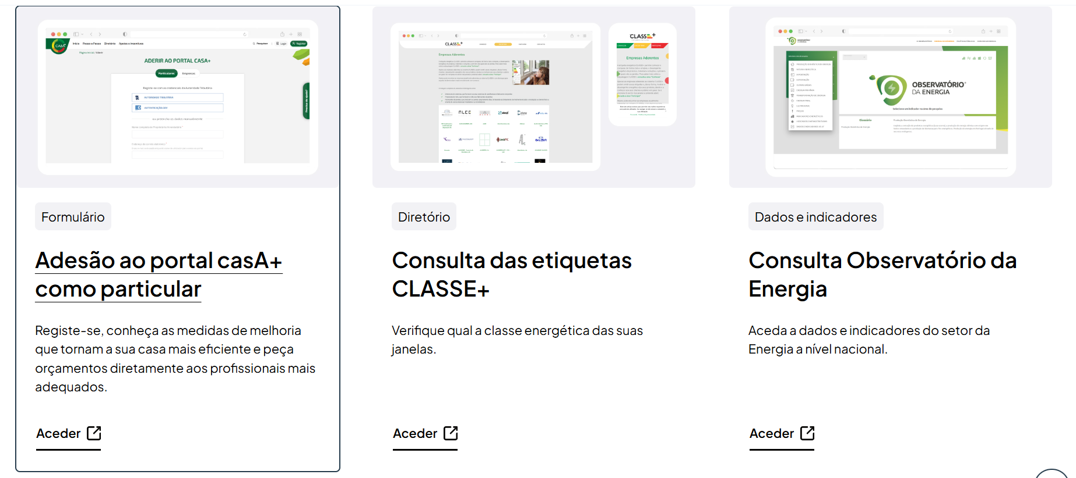
 | Listagem de evidências
 |  |  |  |  | Notas:
 |  |  |  |  | As hiperligações de texto estão sublinhadas e apresentam-se da mesma forma em todo o sítio web.

 | https://www.adene.pt/area-tematica/eficiencia-energetica/
 | https://www.adene.pt/
 | https://www.adene.pt/comunicacao/comunicados/

4.1
voltar à página inicial |  |  |  | 4 - ESTRUTURA DA INFORMAÇÃO
 | S | N | NA
 |  | x |  | 4.1 Os documentos longos têm um índice no topo com hiperligações internas para o mesmo
 |  |  |  | Os documentos com mais de três ecrãs de altura deverão ter a hierarquia de cabeçalhos espelhada num índice no topo da página com hiperligações internas para as respetivas secções e subsecções.

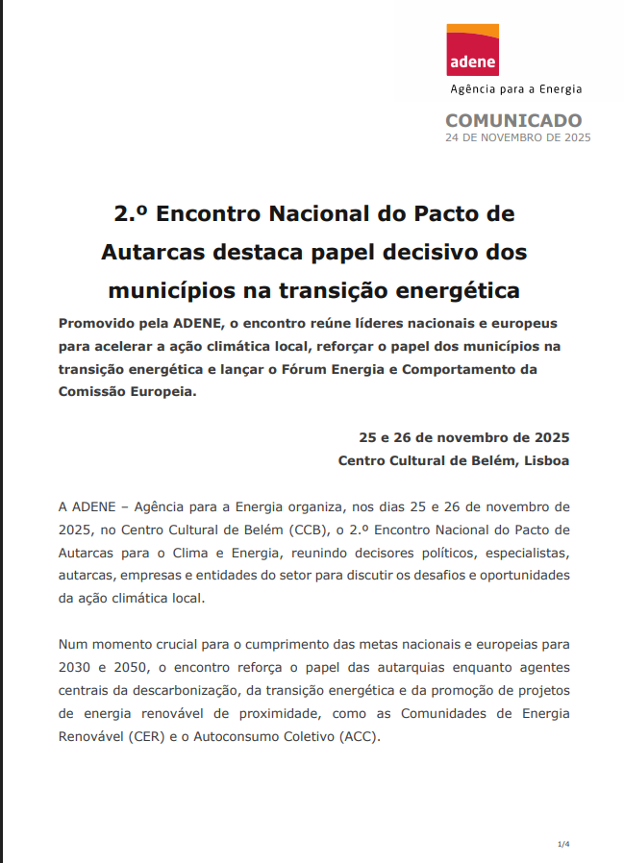
 | Listagem de evidências
 |  |  |  |  | Notas:
 |  |  |  |  | Os documentos longos não possuem índice no topo da página com hiperligações internas para o mesmo.

 | https://www.adene.pt/wp-content/uploads/2025/12/20251124_Segundo-Encontro-Nacional-do-Pacto-de-Autarcas-destaca-papel-decisivo-dos-municipios-na-transicao-energetica.pdf

4.2
voltar à página inicial |  |  |  | 4 - ESTRUTURA DA INFORMAÇÃO
 | S | N | NA
 | x |  |  | 4.2 O layout do sítio Web é adaptável a plataformas móveis sem necessidade de efetuar varrimento horizontal
 |  |  |  | O layout do sítio Web deve ser adaptável aos tamanhos mais comuns de visualização, adaptando-se a várias larguras de ecrã sem que surjam barras de varrimento horizontais.

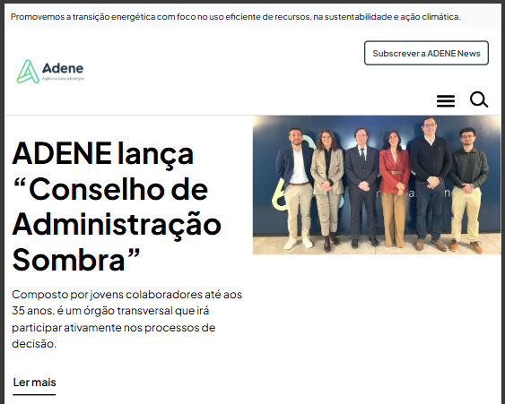
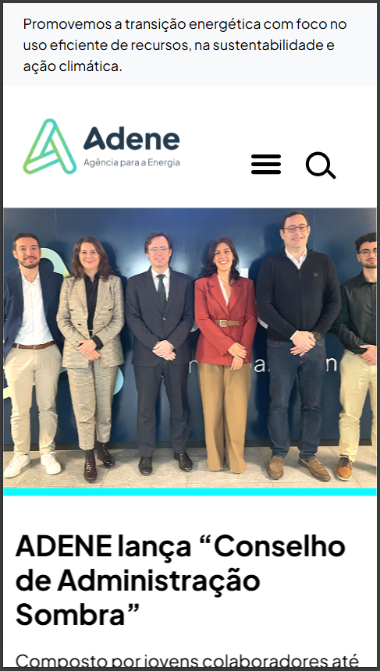
 | Listagem de evidências
 |  |  |  |  | Notas:
 |  |  |  |  | O sítio web é adaptável a plataformas tablet e móveis sem necessidade de efetuar varrimento horizontal.

5.2
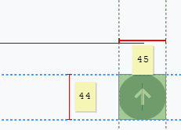
voltar à página inicial |  |  |  | 5 - ELEMENTOS INTERATIVOS
 | S | N | NA
 | x |  |  | 5.2 Os elementos interativos têm uma dimensão mínima de 44px CSS (44 pontos) (vertical e horizontal)
 |  |  |  | De forma a assegurar que todos os elementos interativos são facilmente acionáveis por qualquer tipo de dispositivo apontador ou toque, estes devem ter a dimensão mínima de 44px CSS de altura e de largura.

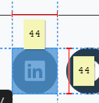
 | Listagem de evidências
 |  |  |  |  | Notas:
 |  |  |  |  | Os elementos interativos têm uma dimensão mínima de 44px CSS (44 pontos) (vertial e horizontal).

5.3
voltar à página inicial |  |  |  | 5 - ELEMENTOS INTERATIVOS
 | S | N | NA
 |  |  | x | 5.3 Há apenas um botão de ação principal por página e o mesmo encontra-se destacado
 |  |  |  | Deve existir apenas um botão de ação principal por página e o mesmo deve apresentar-se numa cor contrastante. Todos os outros botões devem ser considerados como secundários.

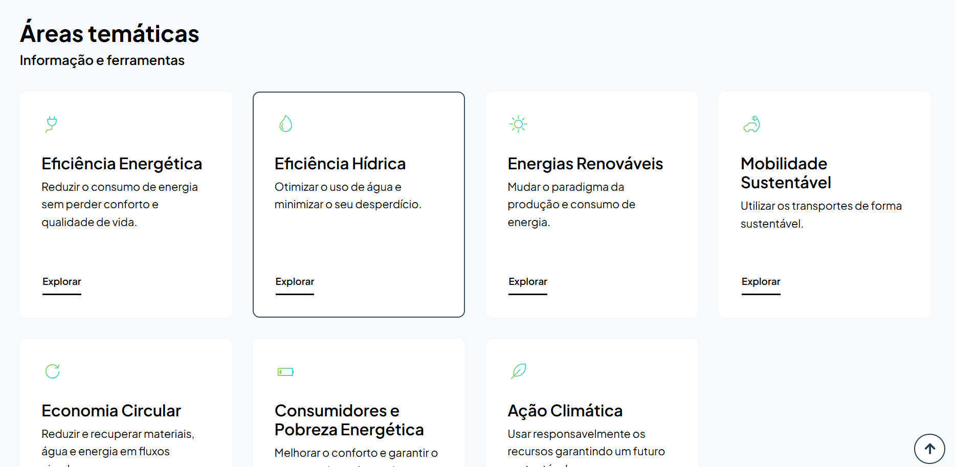
 | Listagem de evidências
 |  |  |  |  | Notas:
 |  |  |  |  | Não existem páginas com botões de ação primária, apenas existem botões de ação secundária e ação terciária.

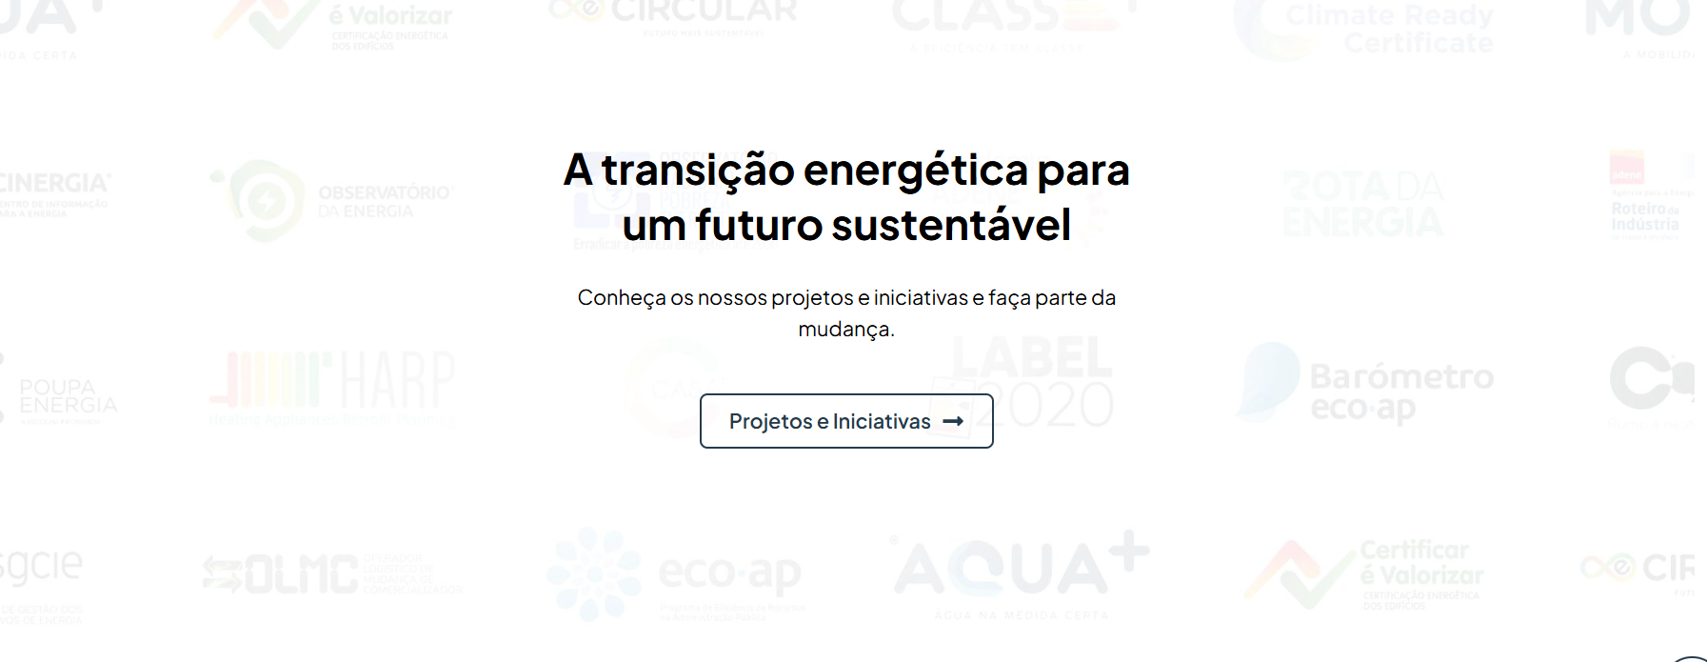

 | https://www.adene.pt/
 | https://www.adene.pt/sobre-nos/

5.4
voltar à página inicial |  |  |  | 5 - ELEMENTOS INTERATIVOS
 | S | N | NA
 | x |  |  | 5.4 Elementos gráficos interativos têm de aparentar ser clicáveis
 |  |  |  | Os elementos gráficos clicáveis devem ser percecionáveis como tal, através da forma, da cor ou do aparente volume.

 | Listagem de evidências
 |  |  |  |  | Notas:
 |  |  |  |  | Os elementos gráficos interativos existentes aparentam ser clicáveis.

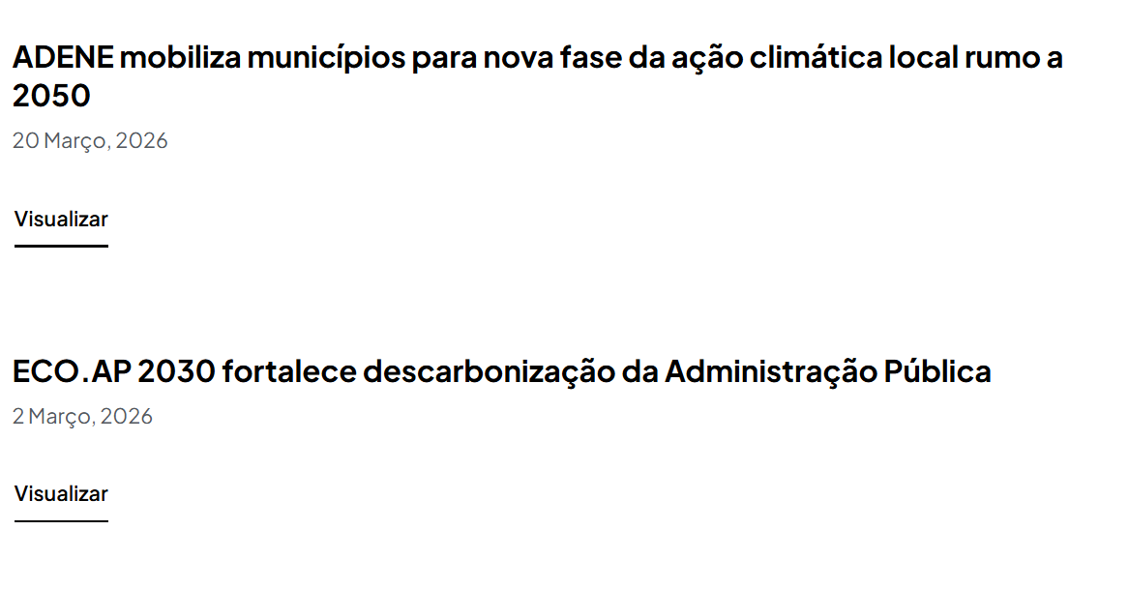

 | https://www.adene.pt/
 | https://www.adene.pt/comunicacao/comunicados/

